Лист 1
Прайс-лист
МИР ПРЯЖИ

В валюте: руб. (курс 1).
Цены указаны на 07.08.2020

№ | Номенклатура/ Характеристика номенклатуры | Описание | Изображение | Артикул | Цена | Ед. | Остаток | Ссылка на сайт
 | Набор для вышивания «Сделано с любовью» МК-001 Иду в гости | Набор для вышивания «Сделано с любовью» МК-001 Иду в гости | 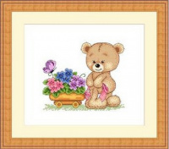 | МК-001 | 200.00 |  |  | Изображение
 | Набор для вышивания «Сделано с любовью» МК-001 Иду в гости |  |  |  | 200.00 | шт | 5 | Изображение
 | Набор для вышивания «Сделано с любовью» МК-002 Любовь нечаянно нагрянет | Набор для вышивания «Сделано с любовью» МК-002 Любовь нечаянно нагрянет | 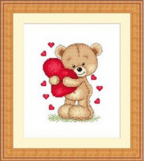 | МК-002 | 200.00 |  |  | Изображение
 | Набор для вышивания «Сделано с любовью» МК-002 Любовь нечаянно нагрянет |  |  |  | 200.00 | шт | 5 | Изображение
 | Набор для вышивания «Сделано с любовью» МК-004 Я Вас люблю | Набор для вышивания «Сделано с любовью» МК-004 Я Вас люблю | 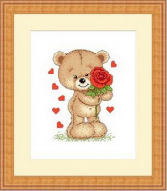 | МК-004 | 200.00 |  |  | Изображение
 | Набор для вышивания «Сделано с любовью» МК-004 Я Вас люблю |  |  |  | 200.00 | шт | 6 | Изображение
 | Набор для вышивания «Сделано с любовью» МК-005 I love you | Набор для вышивания «Сделано с любовью» МК-005 I love you |  | МК-005 | 200.00 |  |  | Изображение
 | Набор для вышивания «Сделано с любовью» МК-005 I love you |  |  |  | 200.00 | шт | 5 | Изображение
 | Набор для вышивания «Сделано с любовью» МК-006 Дарю любовь | Набор для вышивания «Сделано с любовью» МК-006 Дарю любовь | 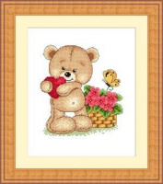 | МК-006 | 200.00 |  |  | Изображение
 | Набор для вышивания «Сделано с любовью» МК-006 Дарю любовь |  |  |  | 200.00 | шт | 6 | Изображение
 | Набор для вышивания «Сделано с любовью» МК-007 А я к тебе | Набор для вышивания «Сделано с любовью» МК-007 А я к тебе | 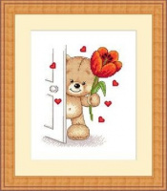 | МК-007 | 200.00 |  |  | Изображение
 | Набор для вышивания «Сделано с любовью» МК-007 А я к тебе |  |  |  | 200.00 | шт | 3 | Изображение
 | Набор для вышивания «Сделано с любовью» МК-008 Для тебя | Набор для вышивания «Сделано с любовью» МК-008 Для тебя | 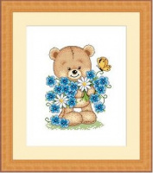 | МК-008 | 200.00 |  |  | Изображение
 | Набор для вышивания «Сделано с любовью» МК-008 Для тебя |  |  |  | 200.00 | шт | 2 | Изображение
 | Набор для вышивания «Сделано с любовью» МК-009 Поздравляю! | Набор для вышивания «Сделано с любовью» МК-009 Поздравляю! | 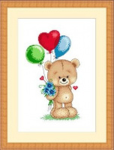 | МК-009 | 200.00 |  |  | Изображение
 | Набор для вышивания «Сделано с любовью» МК-009 Поздравляю! |  |  |  | 200.00 | шт | 5 | Изображение
 | Набор для вышивания «Сделано с любовью» МК-010 С любовью! | Набор для вышивания «Сделано с любовью» МК-010 С любовью! | 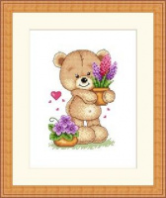 | МК-010 | 200.00 |  |  | Изображение
 | Набор для вышивания «Сделано с любовью» МК-010 С любовью! |  |  |  | 200.00 | шт | 6 | Изображение
 | Набор для вышивания «Сделано с любовью» МК-011 Лакомка | Набор для вышивания «Сделано с любовью» МК-011 Лакомка | 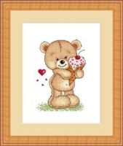 | МК-011 | 200.00 |  |  | Изображение
 | Набор для вышивания «Сделано с любовью» МК-011 Лакомка |  |  |  | 200.00 | шт | 6 | Изображение
 | Набор для вышивания «Сделано с любовью» МК-012 Мишкина весна | Набор для вышивания «Сделано с любовью» МК-012 Мишкина весна |  | МК-012 | 200.00 |  |  | Изображение
 | Набор для вышивания «Сделано с любовью» МК-012 Мишкина весна |  |  |  | 200.00 | шт | 5 | Изображение
 | Набор для вышивания «Сделано с любовью» МК-013 Люблю и скучаю | Набор для вышивания «Сделано с любовью» МК-013 Люблю и скучаю | 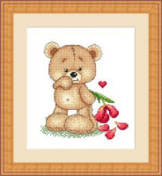 | МК-013 | 150.00 |  |  | Изображение
 | Набор для вышивания «Сделано с любовью» МК-013 Люблю и скучаю |  |  |  | 150.00 | шт | 8 | Изображение
 | Набор для вышивания «Сделано с любовью» МК-014 Я к Вам пишу | Набор для вышивания «Сделано с любовью» МК-014 Я к Вам пишу |  | МК-014 | 200.00 |  |  | Изображение
 | Набор для вышивания «Сделано с любовью» МК-014 Я к Вам пишу |  |  |  | 200.00 | шт | 5 | Изображение
 | Набор для вышивания «Сделано с любовью» МК-015 Подарочек | Набор для вышивания «Сделано с любовью» МК-015 Подарочек | 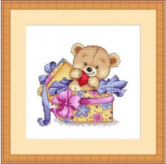 | МК-015 | 200.00 |  |  | Изображение
 | Набор для вышивания «Сделано с любовью» МК-015 Подарочек |  |  |  | 200.00 | шт | 3 | Изображение
 | Набор для вышивания «Сделано с любовью» МК-016 С праздником! | Набор для вышивания «Сделано с любовью» МК-016 С праздником! | 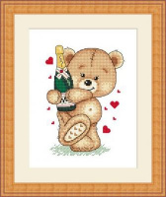 | МК-016 | 200.00 |  |  | Изображение
 | Набор для вышивания «Сделано с любовью» МК-016 С праздником! |  |  |  | 200.00 | шт | 6 | Изображение
 | Набор для вышивания «Сделано с любовью» МК-017 Грибной дождик | Набор для вышивания «Сделано с любовью» МК-017 Грибной дождик | 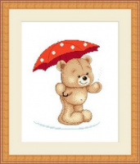 | МК-017 | 200.00 |  |  | Изображение
 | Набор для вышивания «Сделано с любовью» МК-017 Грибной дождик |  |  |  | 200.00 | шт | 5 | Изображение
 | Набор для вышивания «Сделано с любовью» МК-018 Алые розы | Набор для вышивания «Сделано с любовью» МК-018 Алые розы | 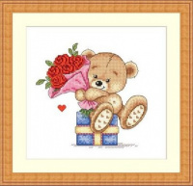 | МК-018 | 200.00 |  |  | Изображение
 | Набор для вышивания «Сделано с любовью» МК-018 Алые розы |  |  |  | 200.00 | шт | 7 | Изображение
 | Набор для вышивания «Сделано с любовью» МК-019 Люблю учиться | Набор для вышивания «Сделано с любовью» МК-019 Люблю учиться | 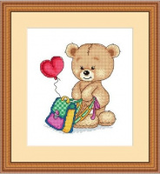 | МК-019 | 200.00 |  |  | Изображение
 | Набор для вышивания «Сделано с любовью» МК-019 Люблю учиться |  |  |  | 200.00 | шт | 5 | Изображение
 | Набор для вышивания «Сделано с любовью» МК-020 Большое сердце | Набор для вышивания «Сделано с любовью» МК-020 Большое сердце | 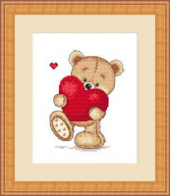 | МК-020 | 200.00 |  |  | Изображение
 | Набор для вышивания «Сделано с любовью» МК-020 Большое сердце |  |  |  | 200.00 | шт | 3 | Изображение
 | Набор для вышивания «Сделано с любовью» МК-021 Тебе | Набор для вышивания «Сделано с любовью» МК-021 Тебе | 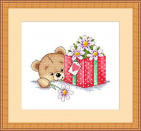 | МК-021 | 200.00 |  |  | Изображение
 | Набор для вышивания «Сделано с любовью» МК-021 Тебе |  |  |  | 200.00 | шт | 5 | Изображение
 | Набор для вышивания «Сделано с любовью» МК-022 С Новым годом! | Набор для вышивания «Сделано с любовью» МК-022 С Новым годом! | 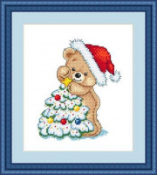 | МК-022 | 200.00 |  |  | Изображение
 | Набор для вышивания «Сделано с любовью» МК-022 С Новым годом! |  |  |  | 200.00 | шт | 4 | Изображение
 | Набор для вышивания «Сделано с любовью» МК-023 С Рождеством! | Набор для вышивания «Сделано с любовью» МК-023 С Рождеством! | 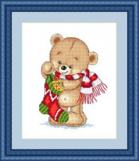 | МК-023 | 200.00 |  |  | Изображение
 | Набор для вышивания «Сделано с любовью» МК-023 С Рождеством! |  |  |  | 200.00 | шт | 6 | Изображение
 | Набор для вышивания «Сделано с любовью» МК-024 Сладкоежка | Набор для вышивания «Сделано с любовью» МК-024 Сладкоежка | 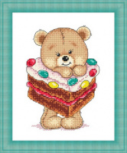 | МК-024 | 150.00 |  |  | Изображение
 | Набор для вышивания «Сделано с любовью» МК-024 Сладкоежка |  |  |  | 150.00 | шт | 4 | Изображение
 | Набор для вышивания «Сделано с любовью» МК-025 Объедение | Набор для вышивания «Сделано с любовью» МК-025 Объедение | 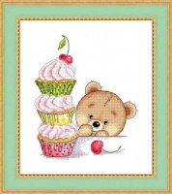 | МК-025 | 150.00 |  |  | Изображение
 | Набор для вышивания «Сделано с любовью» МК-025 Объедение |  |  |  | 150.00 | шт | 3 | Изображение
 | Набор для вышивания «Сделано с любовью» МК-026 Первая любовь | Набор для вышивания «Сделано с любовью» МК-026 Первая любовь | 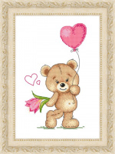 | МК-026 | 200.00 |  |  | Изображение
 | Набор для вышивания «Сделано с любовью» МК-026 Первая любовь |  |  |  | 200.00 | шт | 6 | Изображение
 | Набор для вышивания «Сделано с любовью» МК-027 Клубничный юбилей | Набор для вышивания «Сделано с любовью» МК-027 Клубничный юбилей | 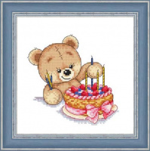 | МК-027 | 150.00 |  |  | Изображение
 | Набор для вышивания «Сделано с любовью» МК-027 Клубничный юбилей |  |  |  | 150.00 | шт | 3 | Изображение
 | Набор для вышивания «Сделано с любовью» МК-028 Мой тёплый шарфик | Набор для вышивания «Сделано с любовью» МК-028 Мой тёплый шарфик | 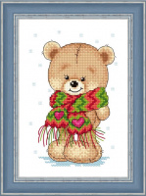 | МК-028 | 150.00 |  |  | Изображение
 | Набор для вышивания «Сделано с любовью» МК-028 Мой тёплый шарфик |  |  |  | 150.00 | шт | 3 | Изображение
 | Набор для вышивания «Сделано с любовью» МК-029 Снеговик | Набор для вышивания «Сделано с любовью» МК-029 Снеговик | 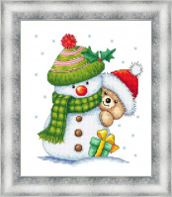 | МК-029 | 240.00 |  |  | Изображение
 | Набор для вышивания «Сделано с любовью» МК-029 Снеговик |  |  |  | 240.00 | шт | 5 | Изображение
 | Набор для вышивания «Сделано с любовью» МК-030 Мишка - фиалка | Набор для вышивания «Сделано с любовью» МК-030 Мишка - фиалка | 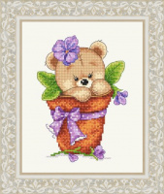 | МК-030 | 200.00 |  |  | Изображение
 | Набор для вышивания «Сделано с любовью» МК-030 Мишка - фиалка |  |  |  | 200.00 | шт | 5 | Изображение
 | Набор для вышивания «Сделано с любовью» МК-031 Новогоднее угощение | Набор для вышивания «Сделано с любовью» МК-031 Новогоднее угощение | 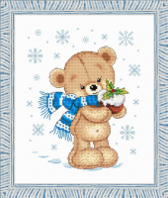 | МК-031 | 240.00 |  |  | Изображение
 | Набор для вышивания «Сделано с любовью» МК-031 Новогоднее угощение |  |  |  | 240.00 | шт | 6 | Изображение
 | Набор для вышивания «Сделано с любовью» МК-032 "Мишка косолапый" | Набор для вышивания «Сделано с любовью» МК-032 "Мишка косолапый" | 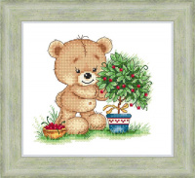 | МК-032 | 240.00 |  |  | Изображение
 | Набор для вышивания «Сделано с любовью» МК-032 "Мишка косолапый" |  |  |  | 240.00 | шт | 7 | Изображение
 | Набор для вышивания «Сделано с любовью» МК-033 Мишкины пирожки | Набор для вышивания «Сделано с любовью» МК-033 Мишкины пирожки | 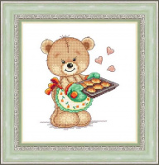 | МК-033 | 240.00 |  |  | Изображение
 | Набор для вышивания «Сделано с любовью» МК-033 Мишкины пирожки |  |  |  | 240.00 | шт | 5 | Изображение

